PtS
Calculadora del "Tiempo medio de Supervivencia (tS)" y de la "Prolongación del Tiempo medio de Supervivencia (PtS)"

20180531-ECA KEYN-189 12m, CaPul-met NoMicr QMT [Pembr vs Pl], -Mort. Gandhi
Gandhi L, Rodríguez-Abreu D, Gadgeel S, Esteban E, on behalf of the KEYNOTE-189 Investigators. Pembrolizumab plus Chemotherapy in Metastatic Non-Small-Cell Lung Cancer. N Engl J Med. 2018 May 31;378(22):2078-2092.
Supervivencia global | Área Bajo la Curva (ABC) por píxeles |  |  |  | Supervivencia | meses |  |  |  | 12 meses | 18 meses
1 | 36048 |  |  |  | 100.0% | 18 |  |  |  | 24036 | 36048 | 1 | 36048 | 249,484 | 48 | 255
2 | 28081 |  |  |  |  | El área de referencia representa | 18 | meses |  | 20349 | 28081 | 2 | 28081 | 250,315 | 48 | 255
3 | 22709 |  |  |  |  |  |  |  |  | 17462 | 22709 | 3 | 22709 | 250,229 | 48 | 255
 |  |  | Área Bajo la Curva (ABC) por píxeles | Tiempo medio de Supervivencia (tS) |  |  | Tiempo medio que permenecen sin supervivencia
 |  | Área de referencia | 36048 | 18.0 | meses |  | 0.00 | meses
 |  | Pembrolizumab + QMT, n= 410 | 28081 | 14.0 | meses |  | 3.98 | meses
 |  | Placebo + QMT, n= 206 | 22709 | 11.3 | meses |  | 6.66 | meses

 |  |  |  | Diferencia | 2.68 | meses | en | 18 | meses
 |  |  |  |  | 81.65 | días | en | 18 | meses

Tabla ... : Cálculo del "Tiempo medio de Supervivencia"(tS) por las áreas bajo las curvas |  |  |  |  |  | MEDIANAS DE SUPERVIVENCIA
 | Pembrolizumab + QMT, n= 410 | Placebo + QMT, n= 206 |  |  |  | Pembrolizumab + QMT, n= 410 | Placebo + QMT, n= 206
En un área de: | Media tS, | Media tS; | Dif Medias = PtS, | Dif Medias = PtSLEv, |  | Mediana de Supervivencia | Mediana de Supervivencia | Prolongación Mediana Superv
18 meses | meses | meses | meses | días |  | meses | meses | meses

Supervivencia global | 14.02 | 11.34 | 2.68 | 81.6 |  | No alcanzada | 11.3 | No estimable

Abreviaturas: tS: tiempo medio de supervivencia; PtS: prolongación del tiempo mediode supervivencia.
 |  |  |  |  |  | Los 3 tiempos biográficos | meses |  |  | días
 |  |  |  |  |  | Resto de t sin éxito | 3.98 | 22.1% |  | 121
 |  |  |  |  |  | PtS por la intervención | 2.68 | 14.9% |  | 82
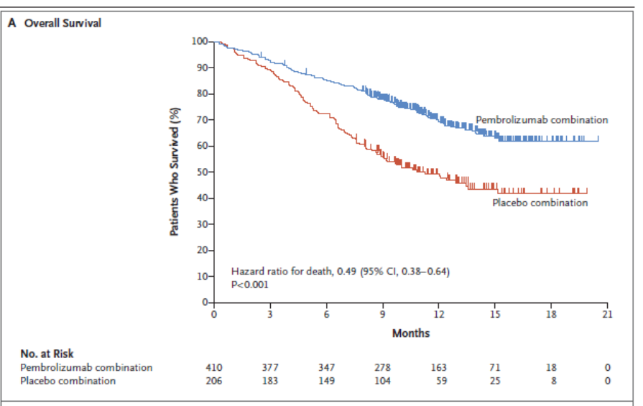
 |  |  |  |  |  | tS sin la intervención | 11.3 | 63.0% |  | 345
 |  |  |  |  |  |  | 18.00 |  |  | 548

Gráfico "Los 3 tiempos biográficos": Prolongación del tiempo medio de supervivencia (PtS)

PtSLEv
Calculadora del "Tiempo de Supervivencia Libre de Evento" (tSLEv) y de la "Prolongación del Tiempo de Supervivencia Libre de Evento (PtSLEv)"

20180531-ECA KEYN-189 12m, CaPul-met NoMicr QMT [Pembr vs Pl], -Mort. Gandhi
Gandhi L, Rodríguez-Abreu D, Gadgeel S, Esteban E, on behalf of the KEYNOTE-189 Investigators. Pembrolizumab plus Chemotherapy in Metastatic Non-Small-Cell Lung Cancer. N Engl J Med. 2018 May 31;378(22):2078-2092.
Supervivencia libre de enfermedad invasiva | Área Bajo la Curva (ABC) por píxeles |  |  |  | Supervivencia | meses
1 | 20048 |  |  |  | 100.0% | 12
2 | 15996 |  |  |  |  | El área de referencia representa | 12 | meses
3 | 11800
 |  |  | Área Bajo la Curva (ABC) por píxeles | Tiempo medko de Supervivencia Libre de Evento (tSLEv) |  |  | Tiempo medio que permenecen con evento
 |  | Área de referencia | 20048 | 12.0 | meses |  | 0.00 | meses
 |  | Pembrolizumab + QMT, n= 410 | 15996 | 9.6 | meses |  | 2.43 | meses
 |  | Placebo + QMT, n= 206 | 11800 | 7.1 | meses |  | 4.94 | meses

 |  |  |  | Diferencia | 2.5 | meses | en | 12 | meses
 |  |  |  |  | 76.4 | días | en | 12 | meses

Tabla ... : Cálculo del "Tiempo de Supervivencia Libre de Evento"(tSLEv) por las áreas bajo las curvas |  |  |  |  |  | MEDIANAS DE SUPERVIVENCIA LIBRE DE ENFERMEDAD
 | Pembrolizumab + QMT, n= 410 | Placebo + QMT, n= 206 |  |  |  | Pembrolizumab + QMT, n= 410 | Placebo + QMT, n= 206
En un área de: | Media tSLEv, | Media tSLEv, | Dif Medias = PtSLEv, | Dif Medias = PtSLEv, |  | Mediana de SLEv | Mediana de SLEv | Prolongación de la Mediana SLEv
12 meses | meses | meses | meses | días |  | meses | meses | meses

Supervivencia libre de enfermedad invasiva | 9.57 | 7.06 | 2.51 | 76.4 |  | 8.8 | 4.9 | 3.9

Abreviaturas: tSLEv: tiempo de supervivencia libre de evento; PtSLEv: prolongación del tiempo de supervivencia libre de evento.
 |  |  |  |  |  | Los 3 tiempos biográficos | meses |  |  | días
 |  |  |  |  |  | Resto de t sin éxito | 2.43 | 20.2% |  | 74
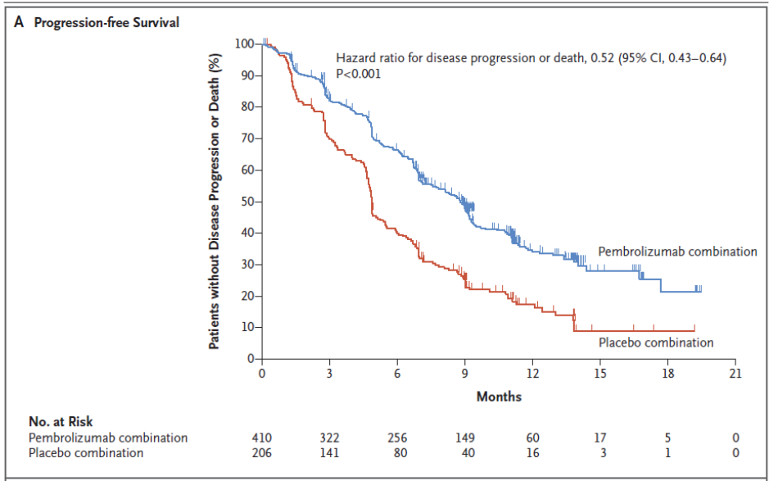
 |  |  |  |  |  | PtSLEv por la intervención | 2.51 | 20.9% |  | 76
 |  |  |  |  |  | tSLEv sin la intervención | 7.1 | 58.9% |  | 215
 |  |  |  |  |  |  | 12.00 |  |  | 365
Gráfico "Los 3 tiempos biográficos": Prolongación del tiempo medio de Supervivencia Libre de Evento (PtSLEv)

3 t biográf
Calculadora del "Tiempo medio de Supervivencia vivido SIN evento, vivido CON evento, y de Mortalidad" desde las áreas bajo las curvas.
Abreviaturas: ABC: área bajo la curva; DES: diferencia estadísticamente significativa; tS: tiempo medio de supervivencia; tSLEv: tiempo medio de supervivencia libre de evento.

20180531-ECA KEYN-189 12m, CaPul-met NoMicr QMT [Pembr vs Pl], -Mort. Gandhi
Gandhi L, Rodríguez-Abreu D, Gadgeel S, Esteban E, on behalf of the KEYNOTE-189 Investigators. Pembrolizumab plus Chemotherapy in Metastatic Non-Small-Cell Lung Cancer. N Engl J Med. 2018 May 31;378(22):2078-2092.
 |  | ABC de tSLEv por píxeles | ABC de tS por píxeles | Supervivencia | meses
 | Área de referencia | 20048 | 24036 | 100.0% | 12
 | Pembrolizumab + QMT, n= 410 | 15996 | 20349 |  | El área de referencia representa | 12 | meses
 | Placebo + QMT, n= 206 | 11800 | 17462

 |  | tSLEv | tS
 |  | meses | meses
 | Área de referencia | 12.0 | 12.0
 | Pembrolizumab + QMT, n= 410 | 9.6 | 10.2
 | Placebo + QMT, n= 206 | 7.1 | 8.7

Tres tiempos biográficos: Tiempos de Supervivencia vivido sin enfermedad, vivido con enfermedad y de Mortalidad.
Tabla ...: Diferencias en la distribución de "Tiempo medio de Supervivencia vivido SIN evento, vivido CON evento, y de Mortalidad"
 |  | Pembrolizumab + QMT, n= 410 | Placebo + QMT, n= 206
En un área de: |  | Media, | Media,
12 meses |  | meses con Pembrolizumab + QMT, n= 410 | meses con Placebo + QMT, n= 206
 | tS vivido SIN evento | 9.57 | 7.06
 | tS vivido CON Evento | 0.58 | 1.65
 | t de Mortalidad | 1.84 | 3.28
Total t analizado |  | 12.0 | 12.0

PtS x Rg1
Gráfico g-1: Cruce de PtS x Rg 1 en Supervivencia global a los 12 meses
Los 3 destinos del NNT | 4.0 | 1 | 1 | 2 |  |  | 20180531-ECA KEYN-189 12m, CaPul-met NoMicr QMT [Pembr vs Pl], -Mort. Gandhi
 |  |  |  |  |  |  | Gandhi L, Rodríguez-Abreu D, Gadgeel S, Esteban E, on behalf of the KEYNOTE-189 Investigators. Pembrolizumab plus Chemotherapy in Metastatic Non-Small-Cell Lung Cancer. N Engl J Med. 2018 May 31;378(22):2078-2092.
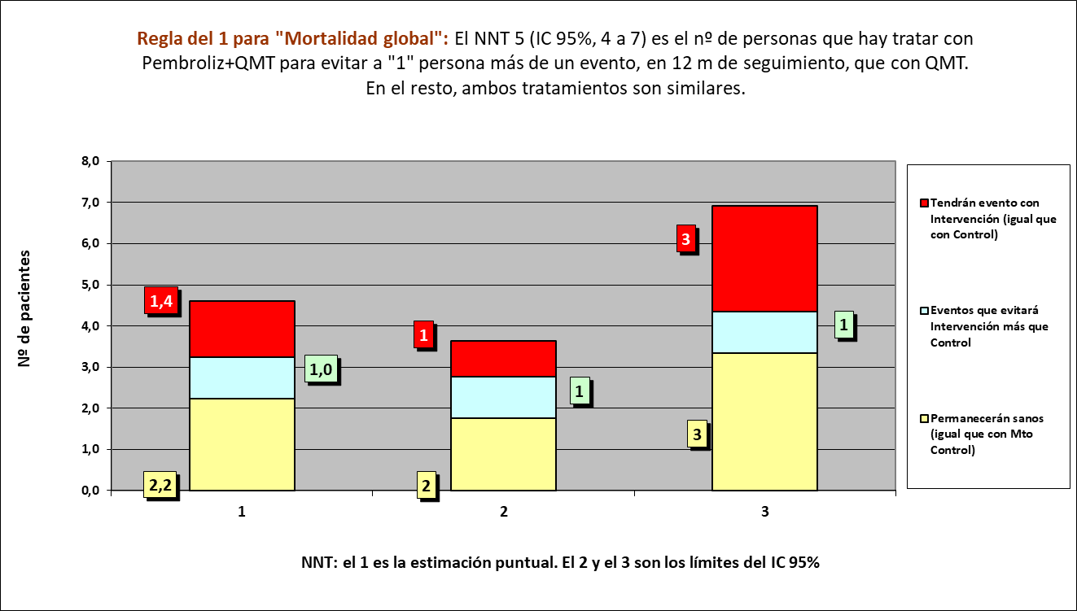
Los 3 tiempos biográficos | meses | meses de los 4 del grupo Interv | meses de los 4 del grupo Contr
Resto de t sin éxito | 1.84 | 7 | 13
PtS por la intervención | 1.44 | 41
tS sin la intervención | 8.72 |  | 35
 | 12.00 | 48 | 48

 |  | 36 | 24 |  | NOTA:
Distribuir cuadros verdes tras todos los supervivientes al evento |  | 4.6 | 10.9 |  | puede representarse llegando los 4 pacientes, a los 12 meses

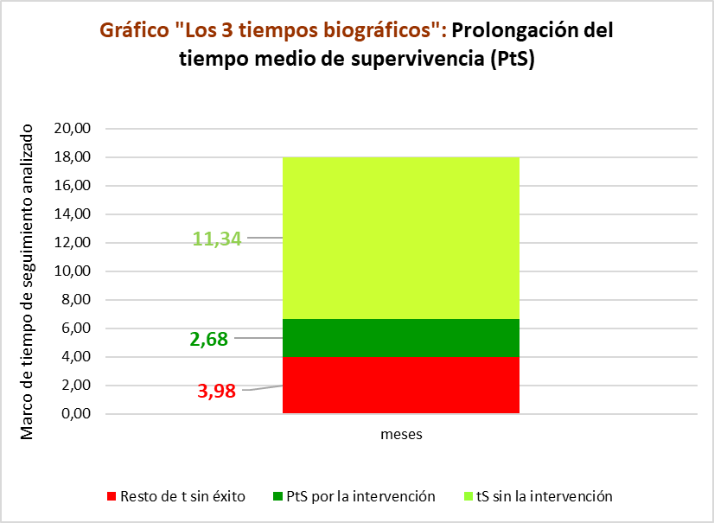
 |  |  |  |  | Intervención |  |  |  | Control
Mortalidad global |  |  |  |  | Personas |  |  |  | Personas
Pembrolizumab + QMT, n= 410 |  |  |  |  | 1 | 2 | 3 | 4 | 1 | 2 | 3 | 4
Placebo + QMT, n= 206 |  |  | Meses | 1
 |  |  |  | 2
 |  |  |  | 3
 |  |  |  | 4
 |  |  |  | 5
 |  |  |  | 6
 |  |  |  | 7
 |  |  |  | 8
 |  |  |  | 9
 |  |  |  | 10
 |  |  |  | 11
 |  |  |  | 12
 |  |  |  |  | 1 | 2 | 3 | 4 | 1 | 2 | 3 | 4
 |  |  |  |  | Personas |  |  |  | Personas
 |  |  |  |  | Intervención |  |  |  | Control

PtSLEv x Rg1
Gráfico g-2: Cruce de PtSLEv x Rg 1 en Supervivencia Libre de Progresión a los 12 meses
Los 3 destinos del NNT | 4.0 | 2 | 1 | 1 |  |  | 20180531-ECA KEYN-189 12m, CaPul-met NoMicr QMT [Pembr vs Pl], -Mort. Gandhi
 |  |  |  |  |  |  | Gandhi L, Rodríguez-Abreu D, Gadgeel S, Esteban E, on behalf of the KEYNOTE-189 Investigators. Pembrolizumab plus Chemotherapy in Metastatic Non-Small-Cell Lung Cancer. N Engl J Med. 2018 May 31;378(22):2078-2092.
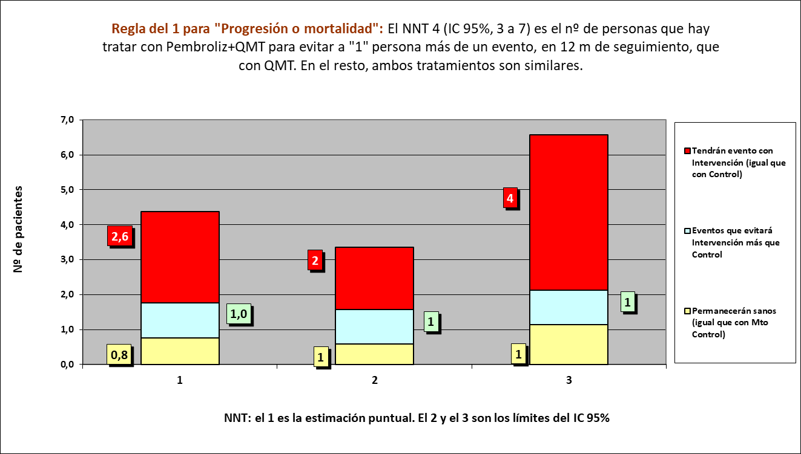
Los 3 tiempos biográficos | meses | meses de los 4 del grupo Interv | meses de los 4 del grupo Contr
Resto de t sin éxito | 2.43 | 10 | 20
PtSLEv por la intervención | 2.51 | 38
tSLEv sin la intervención | 7.06 |  | 28
 | 12.00 | 48 | 48

 |  | 24 | 12 |  | NOTA:
Distribuir cuadros verdes tras todos los supervivientes al evento |  | 14.3 | 16.3 |  | puede representarse llegando los 4 pacientes, a los 12 meses

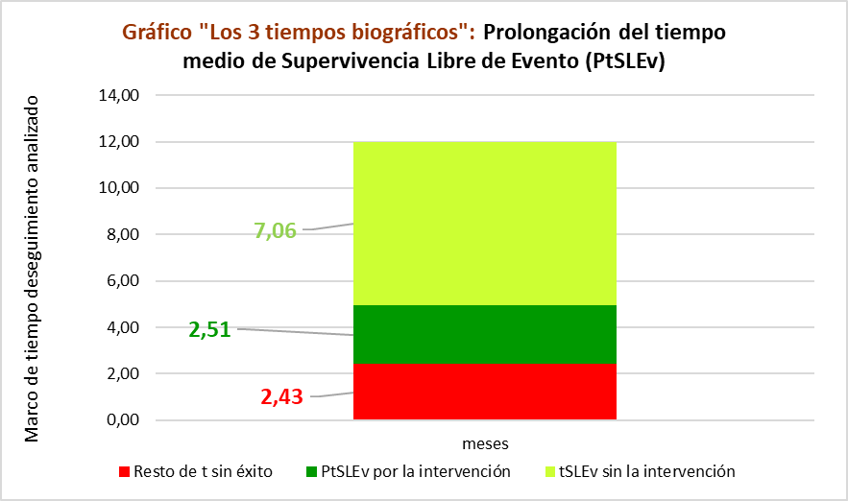
 |  |  |  |  | Intervención |  |  |  | Control
Progresión o muerte |  |  |  |  | Personas |  |  |  | Personas
Pembrolizumab + QMT, n= 410 |  |  |  |  | 1 | 2 | 3 | 4 | 1 | 2 | 3 | 4
Placebo + QMT, n= 206 |  |  | Meses | 1
 |  |  |  | 2
 |  |  |  | 3
 |  |  |  | 4
 |  |  |  | 5
 |  |  |  | 6
 |  |  |  | 7
 |  |  |  | 8
 |  |  |  | 9
 |  |  |  | 10
 |  |  |  | 11
 |  |  |  | 12
 |  |  |  |  | 1 | 2 | 3 | 4 | 1 | 2 | 3 | 4
 |  |  |  |  | Personas |  |  |  | Personas
 |  |  |  |  | Intervención |  |  |  | Control

